Oppsummert
Kilde: NAV |  | Utbetalinger innland og utland. Tidsserie beløp 2013-2025
 |  | Lønnsvekstjustert og nomielle beløp. Millioner kroner |  |  |  | 06.03.2026

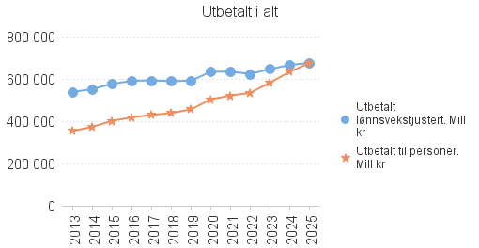
Nominelle beløp | I alt stønader | Arbeidsliv og sykdom | Barn og foreldre | Pensjoner | Øvrig
2025 | 676,390 | 273,839 | 59,236 | 338,452 | 4,862
2024 | 634,620 | 255,936 | 53,955 | 320,187 | 4,542
2023 | 583,343 | 232,639 | 47,188 | 299,606 | 3,911
2022 | 534,837 | 212,923 | 43,380 | 274,938 | 3,597
2021 | 521,095 | 216,206 | 42,027 | 259,390 | 3,472
2020 | 503,649 | 214,872 | 39,597 | 245,741 | 3,439
2019 | 455,717 | 179,522 | 37,818 | 234,877 | 3,501
2018 | 438,728 | 175,243 | 36,128 | 223,669 | 3,687
2017 | 429,318 | 175,390 | 36,346 | 213,876 | 3,706
2016 | 417,944 | 173,521 | 36,157 | 204,561 | 3,705
2015 | 401,302 | 167,990 | 36,056 | 193,611 | 3,645
2014 | 373,099 | 152,290 | 34,810 | 182,346 | 3,653
2013 | 353,580 | 148,487 | 33,507 | 167,952 | 3,634

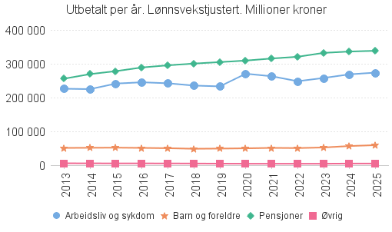
Lønnsvekstjustert | I alt stønader | Arbeidsliv og sykdom | Barn og foreldre | Pensjoner | Øvrig
2025 | 676,390 | 273,839 | 59,236 | 338,452 | 4,862
2024 | 666,351 | 268,733 | 56,653 | 336,197 | 4,769
2023 | 646,811 | 257,950 | 52,322 | 332,203 | 4,336
2022 | 623,865 | 248,366 | 50,601 | 320,703 | 4,195
2021 | 633,973 | 263,040 | 51,131 | 315,577 | 4,224
2020 | 634,193 | 270,566 | 49,861 | 309,436 | 4,330
2019 | 591,627 | 233,061 | 49,097 | 304,924 | 4,545
2018 | 589,505 | 235,469 | 48,545 | 300,537 | 4,954
2017 | 593,014 | 242,265 | 50,205 | 295,425 | 5,119
2016 | 590,581 | 245,196 | 51,092 | 289,058 | 5,236
2015 | 576,705 | 241,415 | 51,816 | 278,235 | 5,239
2014 | 551,187 | 224,981 | 51,425 | 269,384 | 5,396
2013 | 538,545 | 226,163 | 51,036 | 255,811 | 5,535

Arbeidsliv
 | Kilde: NAV | Utbetalinger innland og utland. Tidsserie beløp 2013-2025
 |  | Arbeidsliv pr kapittel. Kap 2650 sykepenger pr post. Feriepenger dagpenger | 06.03.2026

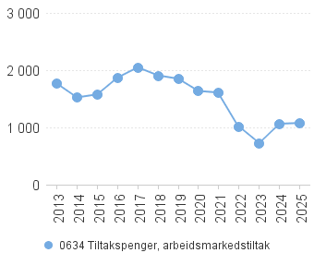 |  | 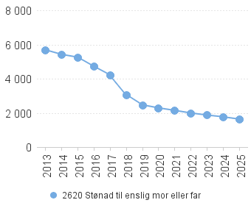

 | *) Det ble utbetalt feriepenger for dagpenger til og med 2015. Reglen ble endret fra 2016 slik at det ikke ble utbetalt feriepenger 2016-2020. Under koranakrisen ble det innført særskilte ordninger for feriepenger utbetalt i 2021 og 2022. Fra 2023 utbetales feriepenger etter vanlige regler. Grafen viser utbetaling fra 2023 og senere. Tallene vises kun for landet samlet og kan ikke fordeles på geografi. Feriepenger for 2015, 2021, 2022 er ikke inkludert i sum dagpenger i rapporten. Feriepenger fra 2023 er inkludert i sum dagpenger i rapportene.

Sykdom
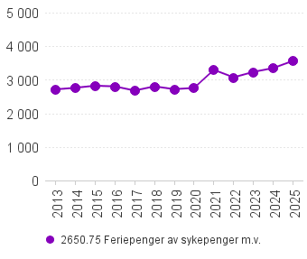
 | Kilde: NAV | Utbetalinger innland og utland. Tidsserie beløp 2013-2025
 |  | Sykdom pr kapittel og kap 2530 pr post. Lønnsvekstjustert | 06.03.2026

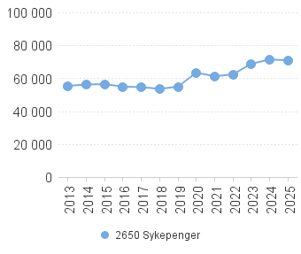 |  | 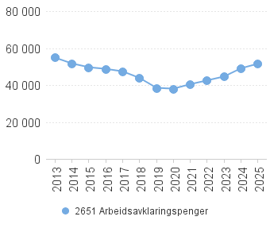

Barn og foreldre
 | Kilde: NAV | Utbetalinger innland og utland. Tidsserie beløp 2013-2025
 |  | Barn og foreldre pr kapittel. Kap 2530 foreldrepenger pr post | 06.03.2026

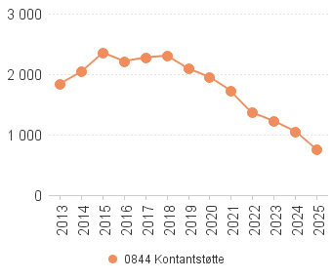 |  | 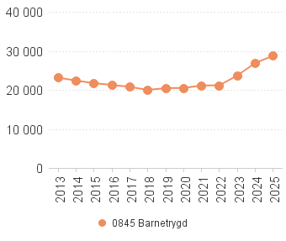

Pensjoner
 | Kilde: NAV | Utbetalinger innland og utland. Tidsserie beløp 2013-2025
 |  | Pensjoner pr kapittel og kap 2670 pr post. Lønnsvekstjustert | 06.03.2026

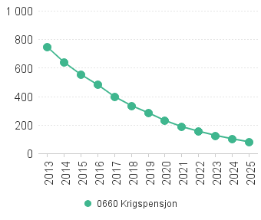 |  | 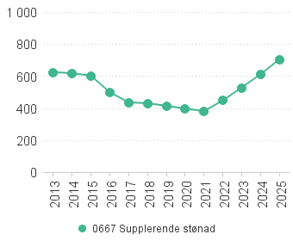
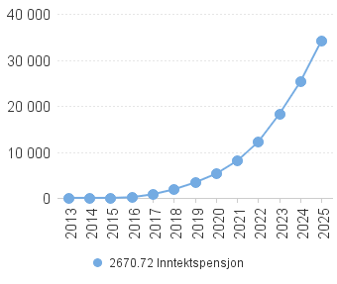 |  | 